JAGORAWI
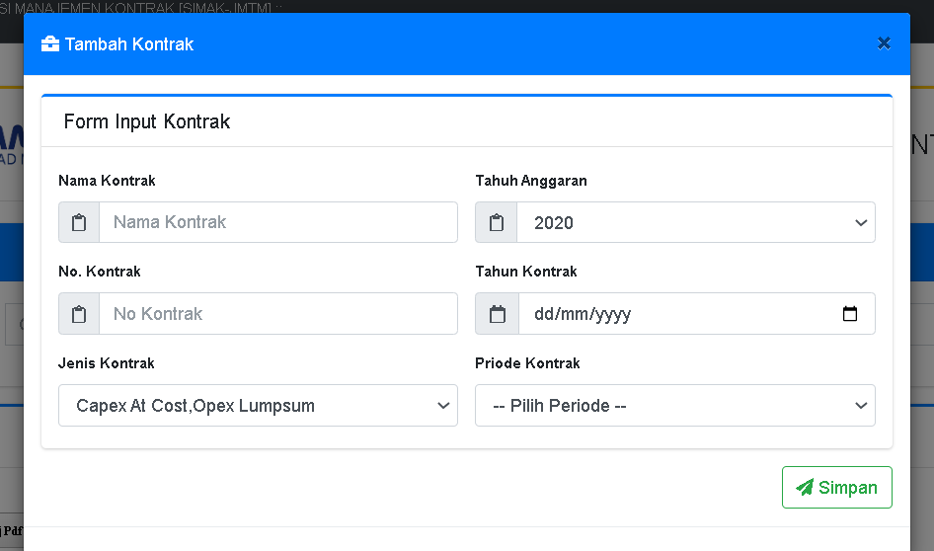

Nama Kontrak | Kontrak Manajemen Pemenuhan SPM Ruas Jakarta-Cikampek
Tahun Anggaran | 2022
No. Kontrak | 01.KONTRAK-DIR.2022
Tahun Kontrak | 01 Januari 2022
Jenis Kontrak | Capex At Cost Opex Lumpsum
Periode Kontrak | Kontrak Awal
Kelola Level
1.1. | CAPEX
1.1.1. | PEMELIHARAAN PERIODIK
1.1.1.1. | SFO A | 50,000,000,000
1.1.1.2. | SFO B | 30,000,000,000
Management Mata Anggaran
pilih SFO A dan SFO B
buat program
Nama Pekerjaan | Jasa Pemborongan Pekerjaan Pemeliharaan Periodik Ruas Jakarta-Cikampek Tahun 2022

HPS
 | NO | URAIAN | SATUAN | KUANTITAS | HARGA SATUAN | JUMLAH HARGA
 |  | SFO A
 | Bab 9 | Perkerasan
 | 9.02 | Pengupasan Perkerasan Lama (Scrapping) | M3 | 6,000 | 470,700 | 2,824,200,000
 | 9.05 | Lapis Perekat (Tack Coat) | Ltr | 60,000 | 13,500 | 810,000,000
 | 9.07 (1) | Asphalt Concrete Base C (AC-Base) | Ton | 6,000 | 730,000 | 4,380,000,000
 | 9.07 (2) | Asphalt Concrete Binder Course (AC-BC) | Ton | 6,000 | 735,000 | 4,410,000,000
 | 9.07 (3) | Asphalt Concrete Wearing Course (AC-WC) | Ton | 6,000 | 740,100 | 4,440,600,000
 | 9.07 (4) | Aspal Keras (Asphalt Cement) | Ton | 2,000 | 12,119,600 | 24,239,200,000
 |  |  |  |  |  | 41,104,000,000
 |  | SFO B
 | Bab 9 | Perkerasan
 | 9.02 | Pengupasan Perkerasan Lama (Scrapping) | M3 | 3,000 | 470,700 | 1,412,100,000
 | 9.05 | Lapis Perekat (Tack Coat) | Ltr | 30,000 | 13,500 | 405,000,000
 | 9.07 (1) | Asphalt Concrete Base C (AC-Base) | Ton | 3,000 | 730,000 | 2,190,000,000
 | 9.07 (2) | Asphalt Concrete Binder Course (AC-BC) | Ton | 3,000 | 735,000 | 2,205,000,000
 | 9.07 (3) | Asphalt Concrete Wearing Course (AC-WC) | Ton | 3,000 | 740,100 | 2,220,300,000
 | 9.07 (4) | Aspal Keras (Asphalt Cement) | Ton | 1,000 | 12,119,600 | 12,119,600,000
 |  |  |  |  |  | 20,552,000,000
 |  |  |  |  |  | 61,656,000,000
Ijin Prinsip
Nomor Surat | 01/PPIP/JMTM/I/2022
Tanggal Surat | 08 Januari 2022
Lokasi Pekerjaan | Ruas Jagorawi
Sasaran Pekerjaan | Pemenuhan SPM
Pagu Biaya RKAP | 80,000,000,000
Perkiraan Biaya | 61,656,000,000
Waktu Pelaksanaan | 240
Waktu Pemeliharaan | 365
Pembebanan Biaya | RKAP Tahun 2022
Jenis Pengadaan | Tender Umum
Format Surat Pengajuan | Operation 2 GM - Direktur Operasi

Persetujuan HPS
Nomor Surat | 01/PHPS/JMTM/I/2022
Tanggal Surat | 09 Januari 2022
Format Surat Pengajuan | Operation 2 GM - Direktur Operasi

ND GM
Nomor Surat | 01/GM-OPS/JMTM/I/2022
Tanggal Surat | 10 Januari 2022

Kelola Detail Kontrak
Nama Penyedia | Penyedia SFO Jagorawi
Gunning | 01/JMTM/EXT/2022
KONTRAK | 01.KONTRAK.JMTM.2022
SHO | 02/JMTM/EXT/2022
SPMK | 03/JMTM/EXT/2022

KONTRAK
 | NO | URAIAN | SATUAN | KUANTITAS | HARGA SATUAN | JUMLAH HARGA
 |  | SFO A
 | Bab 9 | Perkerasan
 | 9.02 | Pengupasan Perkerasan Lama (Scrapping) | M3 | 6,000 | 500,000 | 3,000,000,000
 | 9.05 | Lapis Perekat (Tack Coat) | Ltr | 60,000 | 10,000 | 600,000,000
 | 9.07 (1) | Asphalt Concrete Base C (AC-Base) | Ton | 6,000 | 600,000 | 3,600,000,000
 | 9.07 (2) | Asphalt Concrete Binder Course (AC-BC) | Ton | 6,000 | 600,000 | 3,600,000,000
 | 9.07 (3) | Asphalt Concrete Wearing Course (AC-WC) | Ton | 6,000 | 600,000 | 3,600,000,000
 | 9.07 (4) | Aspal Keras (Asphalt Cement) | Ton | 2,000 | 10,000,000 | 20,000,000,000
 |  |  |  |  |  | 34,400,000,000

 |  | SFO B
 | Bab 9 | Perkerasan
 | 9.02 | Pengupasan Perkerasan Lama (Scrapping) | M3 | 3,000 | 500,000 | 1,500,000,000
 | 9.05 | Lapis Perekat (Tack Coat) | Ltr | 30,000 | 10,000 | 300,000,000
 | 9.07 (1) | Asphalt Concrete Base C (AC-Base) | Ton | 3,000 | 600,000 | 1,800,000,000
 | 9.07 (2) | Asphalt Concrete Binder Course (AC-BC) | Ton | 3,000 | 600,000 | 1,800,000,000
 | 9.07 (3) | Asphalt Concrete Wearing Course (AC-WC) | Ton | 3,000 | 600,000 | 1,800,000,000
 | 9.07 (4) | Aspal Keras (Asphalt Cement) | Ton | 1,000 | 10,000,000 | 10,000,000,000
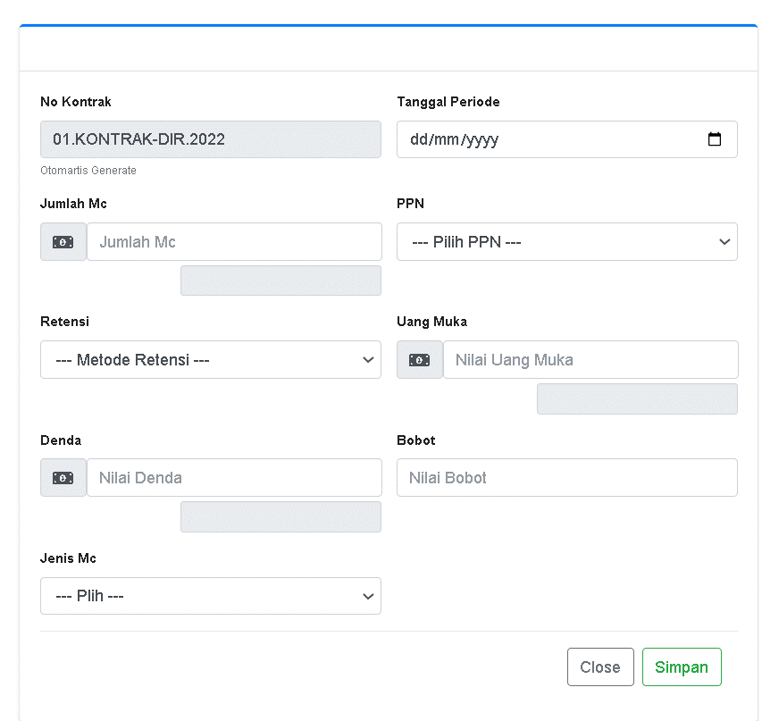
 |  |  |  |  |  | 17,200,000,000
 |  |  |  |  |  | 51,600,000,000

MC-1 | MC-1 | berdasarkan Kontrak Awal
 |  | SFO A
 | Bab 9 | Perkerasan
 | 9.02 | Pengupasan Perkerasan Lama (Scrapping) | M3 | 1,200 | 500,000 | 600,000,000 | 1.163%
SFO A
 | 9.05 | Lapis Perekat (Tack Coat) | Ltr | 12,000 | 10,000 | 120,000,000 | 0.233%
SFO B
 | 9.07 (1) | Asphalt Concrete Base C (AC-Base) | Ton | 1,200 | 600,000 | 720,000,000 | 1.395%
 | 9.07 (2) | Asphalt Concrete Binder Course (AC-BC) | Ton | 1,200 | 600,000 | 720,000,000 | 1.395%
JUMLAH
 | 9.07 (3) | Asphalt Concrete Wearing Course (AC-WC) | Ton | 1,200 | 600,000 | 720,000,000 | 1.395%
 | 9.07 (4) | Aspal Keras (Asphalt Cement) | Ton | 400 | 10,000,000 | 4,000,000,000 | 7.752%
 |  |  |  |  |  | 6,880,000,000

 |  | SFO B
 | Bab 9 | Perkerasan
 | 9.02 | Pengupasan Perkerasan Lama (Scrapping) | M3 | 600 | 500,000 | 300,000,000 | 0.581%
 | 9.05 | Lapis Perekat (Tack Coat) | Ltr | 6,000 | 10,000 | 60,000,000 | 0.116%
 | 9.07 (1) | Asphalt Concrete Base C (AC-Base) | Ton | 600 | 600,000 | 360,000,000 | 0.698%
 | 9.07 (2) | Asphalt Concrete Binder Course (AC-BC) | Ton | 600 | 600,000 | 360,000,000 | 0.698%
 | 9.07 (3) | Asphalt Concrete Wearing Course (AC-WC) | Ton | 600 | 600,000 | 360,000,000 | 0.698%
 | 9.07 (4) | Aspal Keras (Asphalt Cement) | Ton | 200 | 10,000,000 | 2,000,000,000 | 3.876%
 |  |  |  |  |  | 3,440,000,000 | 20.000%
 |  |  |  |  |  | 10,320,000,000
 |  |  |  |  |  | 20.00%

LAPORAN KINERJA
 | NO | URAIAN | NAMA PEKERJAAN |  |  |  | NILAI ADD XI
 | 1.1.1.1. | SFO A |  |  |  |  | 80,000,000,000
 |  |  | Jasa Pemborongan Pekerjaan Pemeliharaan Periodik Ruas Jagorawi Tahun 2022

